Tasks
A task should be done by only 1-2 students. Duplicate tasks are not recommended Each member should work on at least 5 tasks

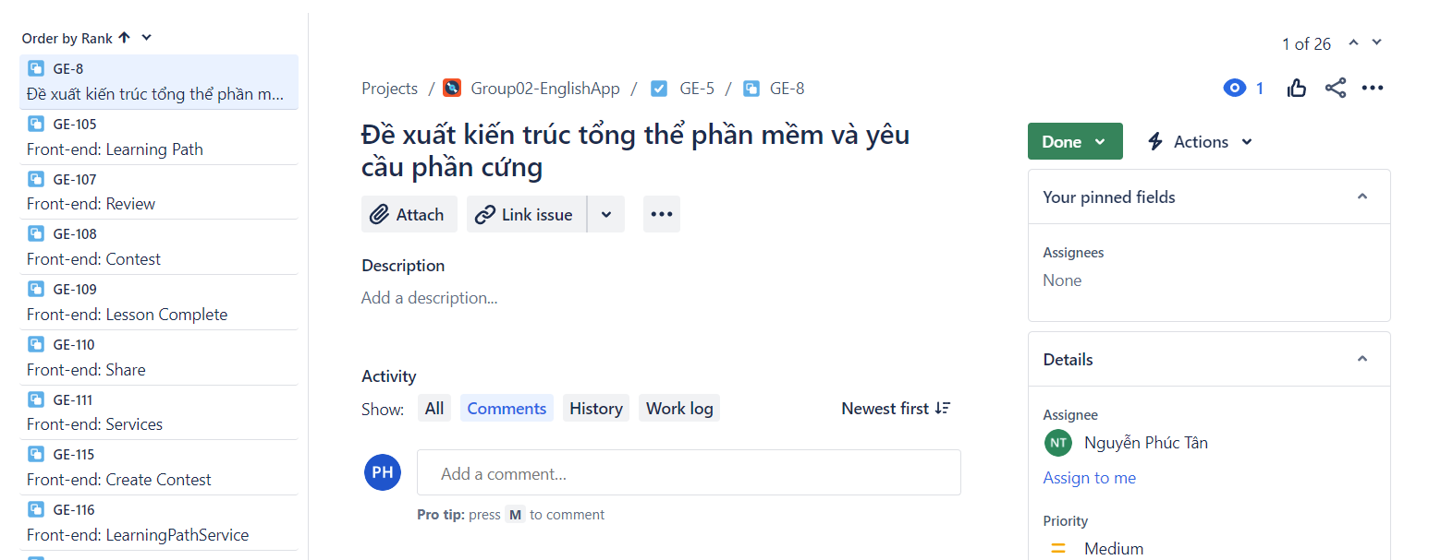
No | Student ID | Full name | Task Description | Hours | Evidence (screenshots of chat messages, of Git commits... proving that you perform and finish the task)
1 | 21120028 | Nguyễn Phúc Tân | Đề xuất các tính năng cơ bản của một ứng dụng học tiếng Anh | 1
2 | 21120017 | Dương Minh Lợi | Đề xuất các tính năng cơ bản của một ứng dụng học tiếng Anh | 1
3 | 21120459 | Phan Văn Hoàng | Đề xuất các tính năng cơ bản của một ứng dụng học tiếng Anh | 1
4 | 21120350 | Nguyễn Quốc Trung | Đề xuất các tính năng cơ bản của một ứng dụng học tiếng Anh | 1
5 | 21120028 | Nguyễn Phúc Tân | Mô hình quan niệm | 5
6 | 21120350 | Nguyễn Quốc Trung | Mô hình quan niệm | 5
7 | 21120017 | Dương Minh Lợi | Cây phân rã hệ thống | 5
8 | 21120459 | Phan Văn Hoàng | Cây phân rã hệ thống | 5
9 | 21120017 | Dương Minh Lợi | Kiến trúc tổng quan | 5
10 | 21120459 | Phan Văn Hoàng | Kiến trúc tổng quan | 5
11 | 21120028 | Nguyễn Phúc Tân | Sơ đồ dữ liệu | 5
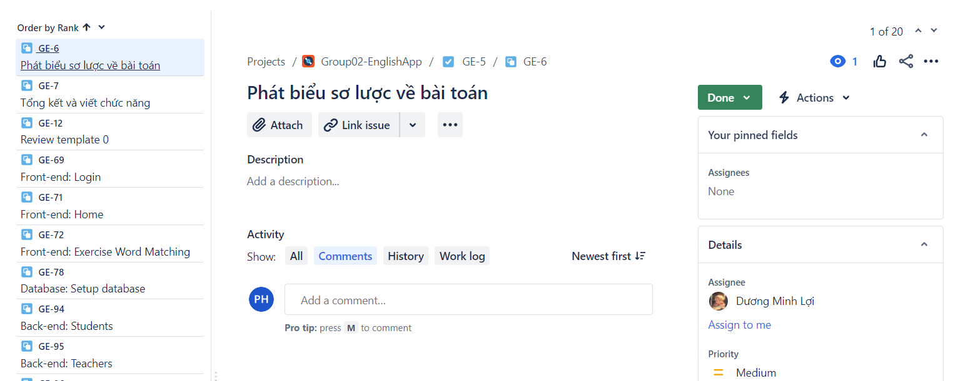
12 | 21120350 | Nguyễn Quốc Trung | Sơ đồ dữ liệu | 5
13 | 21120028 | Nguyễn Phúc Tân | Đặc tả dữ liệu | 5
14 | 21120350 | Nguyễn Quốc Trung | Đặc tả dữ liệu | 5
15 | 21120459 | Phan Văn Hoàng | Front-end: Profile Service | 1
16 | 21120028 | Nguyễn Phúc Tân | Front-end: Profile Service | 1
17 | 21120017 | Dương Minh Lợi | Back-end: Login | 1
18 | 21120028 | Nguyễn Phúc Tân | Back-end: Login | 1
19 | 21120017 | Dương Minh Lợi | Back-end: Signup | 1
20 | 21120028 | Nguyễn Phúc Tân | Back-end: Signup | 1
21 | 21120350 | Nguyễn Quốc Trung | Đặc tả yêu cầu chức năng | 5
22 | 21120459 | Phan Văn Hoàng | Đặc tả yêu cầu chức năng | 5
23 | 21120028 | Nguyễn Phúc Tân | Sơ đồ Use Case | 5
24 | 21120350 | Nguyễn Quốc Trung | Sơ đồ Use Case | 5
25 | 21120017 | Dương Minh Lợi | Prototype | 5
26 | 21120459 | Phan Văn Hoàng | Prototype | 5
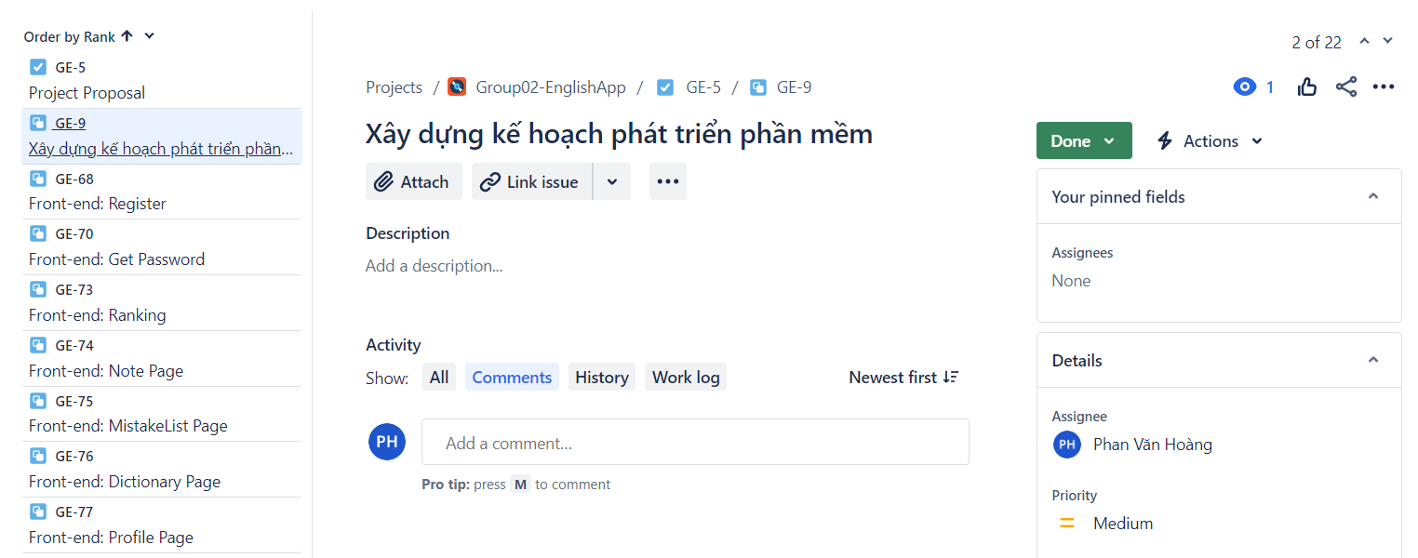
27 | 21120028 | Nguyễn Phúc Tân | Recommendation for Overall Software Architecture and Hardware Requirements | 1
28 | 21120028 | Nguyễn Phúc Tân | Front-end: Learning Path | 1
29 | 21120028 | Nguyễn Phúc Tân | Front-end: Review | 1
30 | 21120028 | Nguyễn Phúc Tân | Front-end: Contest | 1
31 | 21120028 | Nguyễn Phúc Tân | Front-end: Lesson Completion | 1
32 | 21120028 | Nguyễn Phúc Tân | Front-end: Share | 1
33 | 21120028 | Nguyễn Phúc Tân | Front-end: Services | 1
34 | 21120028 | Nguyễn Phúc Tân | Front-end: Create Contest | 1
35 | 21120028 | Nguyễn Phúc Tân | Front-end: Learning Path Service | 1
36 | 21120028 | Nguyễn Phúc Tân | Front-end: Review Service | 1
37 | 21120028 | Nguyễn Phúc Tân | Front-end: Complete Lesson Service | 1
38 | 21120028 | Nguyễn Phúc Tân | Front-end: Contest Service | 1
39 | 21120028 | Nguyễn Phúc Tân | Front-end: Create Contest Service | 1
40 | 21120028 | Nguyễn Phúc Tân | Front-end: Achievement Service | 1
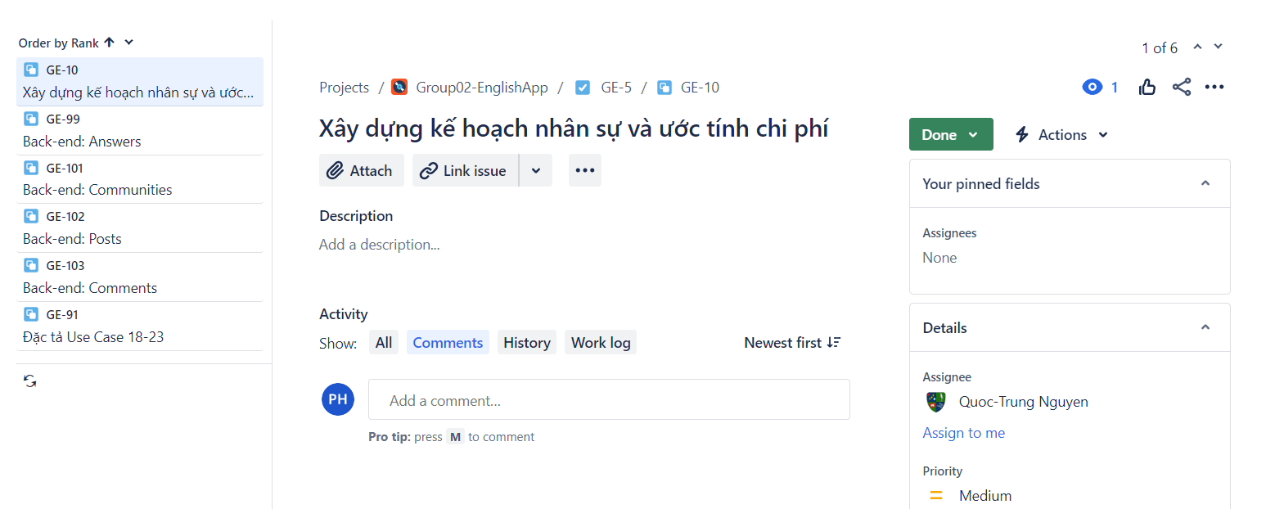
41 | 21120028 | Nguyễn Phúc Tân | Front-end: Mistake Service | 1
42 | 21120028 | Nguyễn Phúc Tân | Front-end: Leaderboard Service | 1
43 | 21120028 | Nguyễn Phúc Tân | Front-end: Get Password Service | 1
44 | 21120028 | Nguyễn Phúc Tân | Front-end: Login Service | 1
45 | 21120028 | Nguyễn Phúc Tân | Front-end: Note Service | 1
46 | 21120028 | Nguyễn Phúc Tân | Front-end: Register Service | 1
47 | 21120028 | Nguyễn Phúc Tân | Backend: Dictionary | 1
48 | 21120028 | Nguyễn Phúc Tân | Front-end: Change Password Activity | 1
49 | 21120028 | Nguyễn Phúc Tân | Front-end: Change Password Service | 1
50 | 21120028 | Nguyễn Phúc Tân | Backend: Vocabulary | 1
51 | 21120028 | Nguyễn Phúc Tân | Detailed Functional Requirements | 3
52 | 21120028 | Nguyễn Phúc Tân | Specify Use Cases 12-17 | 3
53 | 21120017 | Dương Minh Lợi | Phát biểu sơ lược bài toán | 3
54 | 21120017 | Dương Minh Lợi | Tổng kết và viết chức năng | 3
55 | 21120017 | Dương Minh Lợi | Review Template 0 | 3
56 | 21120017 | Dương Minh Lợi | Front-end: Login | 1
57 | 21120017 | Dương Minh Lợi | Front-end: Home | 1
58 | 21120017 | Dương Minh Lợi | Front-end: Exercise - Word Matching | 1
59 | 21120017 | Dương Minh Lợi | Database: Set up Database | 1
60 | 21120017 | Dương Minh Lợi | Back-end: Students | 1
61 | 21120017 | Dương Minh Lợi | Back-end: Teachers | 1
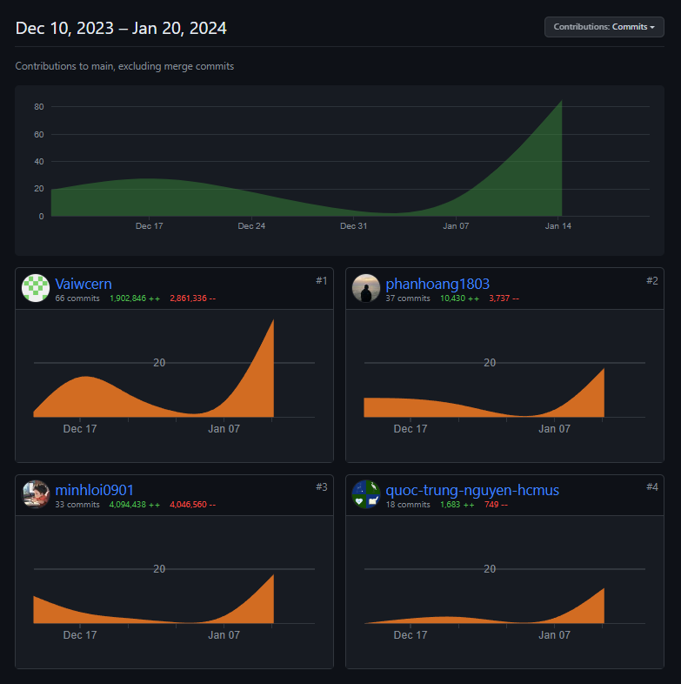
62 | 21120017 | Dương Minh Lợi | Back-end: Admins | 1
63 | 21120017 | Dương Minh Lợi | Back-end: Lessons | 1
64 | 21120017 | Dương Minh Lợi | Back-end: Questions | 1
65 | 21120017 | Dương Minh Lợi | Back-end: Authentications | 1
66 | 21120017 | Dương Minh Lợi | Back-end: Reset Password | 1
67 | 21120017 | Dương Minh Lợi | Back-end: Multiple-Choice Lesson | 1
68 | 21120017 | Dương Minh Lợi | Back-end: Complete-Sentence Lesson | 1
69 | 21120017 | Dương Minh Lợi | List of Stakeholders | 3
70 | 21120017 | Dương Minh Lợi | Specify Use Cases 1-5 | 3
71 | 21120017 | Dương Minh Lợi | Template 3: Test Plan | 1
72 | 21120017 | Dương Minh Lợi | Template 3: List of Test Cases | 3
73 | 21120459 | Phan Văn Hoàng | Front-end: Register | 1
74 | 21120459 | Phan Văn Hoàng | Front-end: Get Password | 1
75 | 21120459 | Phan Văn Hoàng | Front-end: Ranking | 1
76 | 21120459 | Phan Văn Hoàng | Front-end: Note Page | 1
77 | 21120459 | Phan Văn Hoàng | Front-end: Mistake List Page | 1
78 | 21120459 | Phan Văn Hoàng | Front-end: Dictionary Page | 1
79 | 21120459 | Phan Văn Hoàng | Front-end: Profile Page | 1
80 | 21120459 | Phan Văn Hoàng | Front-end: Achievements | 1
81 | 21120459 | Phan Văn Hoàng | Front-end: Exercise - Multiple Choices | 1
82 | 21120459 | Phan Văn Hoàng | Front-end: Exercise - Sentence | 1
83 | 21120459 | Phan Văn Hoàng | Front-end: Exercise - Conversation | 1
84 | 21120459 | Phan Văn Hoàng | Front-end: Conversation Exercise Service | 1
85 | 21120459 | Phan Văn Hoàng | Front-end: Multiple Choice Service | 1
86 | 21120459 | Phan Văn Hoàng | Front-end: Sentence Translation Service | 1
87 | 21120459 | Phan Văn Hoàng | Front-end: Dictionary Service | 1
88 | 21120459 | Phan Văn Hoàng | Front-end: Word Dictionary Service | 1
89 | 21120459 | Phan Văn Hoàng | Front-end: Update Password | 1
90 | 21120459 | Phan Văn Hoàng | Front-end: Update Profile | 1
91 | 21120459 | Phan Văn Hoàng | Front-end: Note Service | 1
92 | 21120459 | Phan Văn Hoàng | Specify Use Cases 6-11 | 3
93 | 21120350 | Nguyễn Quốc Trung | Back-end: Answers | 1
94 | 21120350 | Nguyễn Quốc Trung | Back-end: Communities | 1
95 | 21120350 | Nguyễn Quốc Trung | Back-end: Posts | 1
96 | 21120350 | Nguyễn Quốc Trung | Back-end: Comments | 1
97 | 21120350 | Nguyễn Quốc Trung | Specify Use Cases 18-23 | 3
98 | 21120350 | Nguyễn Quốc Trung | Back-end: Achievements | 1
99 | 21120350 | Nguyễn Quốc Trung | Back-end: User_Achievements | 1
100

